記載例-1
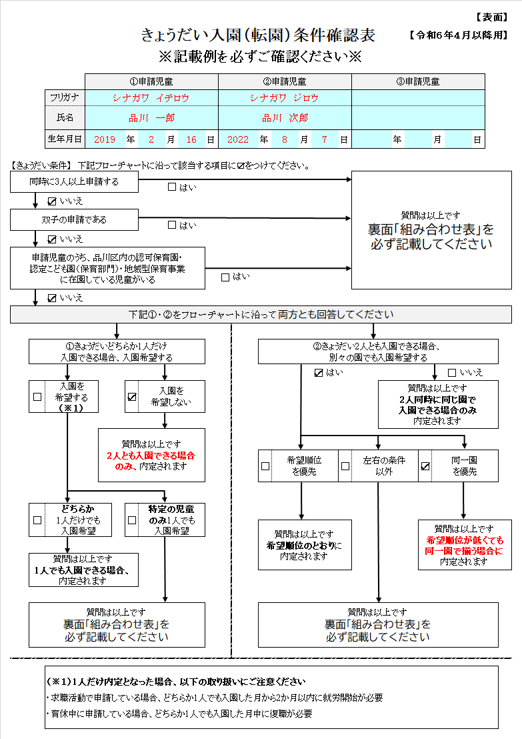
きょうだい入園（転園）条件確認表 記載例
～申請児童全員が入園申請の場合①～

＜入園希望例＞
2人とも入園申請で、2人同時入園希望。
別園でも入園するが、できる限り同一園に揃えたい。

下記に該当しない場合、「いいえ」をチェックする。
（１）3人以上同時申請
（２）双子の申請
（３）品川区内の認可保育園・認定こども園（保育部門）・
地域型保育事業に在園している児童の転園申請
※在園している保育園が、区外保育園または認可外保育
施設等の場合は、転園申請ではなく入園申請です。

①・②をフローチャートに沿って回答する。
今回の場合、左記のとおりチェックする。
※その他特別な条件がない場合は、裏面
「組み合わせ表」の記載は不要です。

.

記載例-2
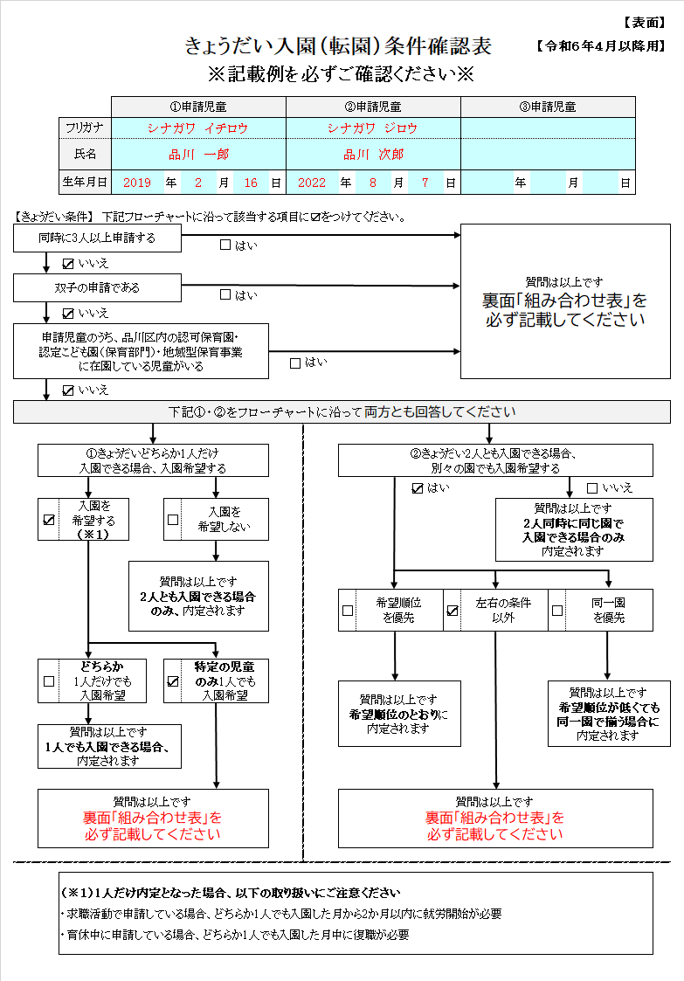
きょうだい入園（転園）条件確認表 記載例
～申請児童全員が入園申請の場合②～

＜入園希望例＞
2人とも入園申請で、2人同時入園希望。
ただし、もしも1人だけ内定なら、下記のとおり希望。
「品川 一郎」だけ内定・・・入園を希望しない
「品川 次郎」だけ内定・・・入園を希望する

下記に該当しない場合、「いいえ」をチェックする。
（１）3人以上同時申請
（２）双子の申請
（３）品川区内の認可保育園・認定こども園（保育部門）・
地域型保育事業に在園している児童の転園申請
※在園している保育園が、区外保育園または認可外保育
施設等の場合は、転園申請ではなく入園申請です。

①・②をフローチャートに沿って回答する。
今回の場合、左記のとおりチェックする。
※裏面「組み合わせ表」の記載は必須です※

裏面もご確認ください

.
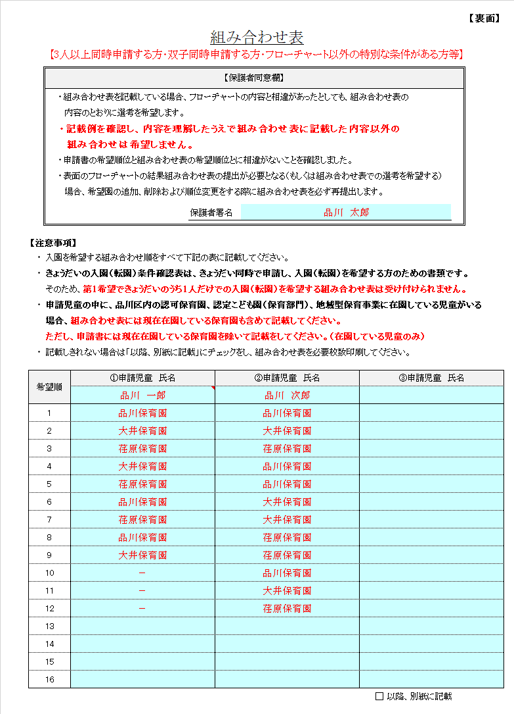

保護者同意欄の内容を確認し、署名する。

組み合わせは必ずすべて記載する。
今回の場合、「品川 次郎」なら1人だけでも
入園希望のため、左記のとおり記載する。
※重要※
表に記載された組み合わせ以外の条件については、
考慮されません。ご注意ください。

記載例-3
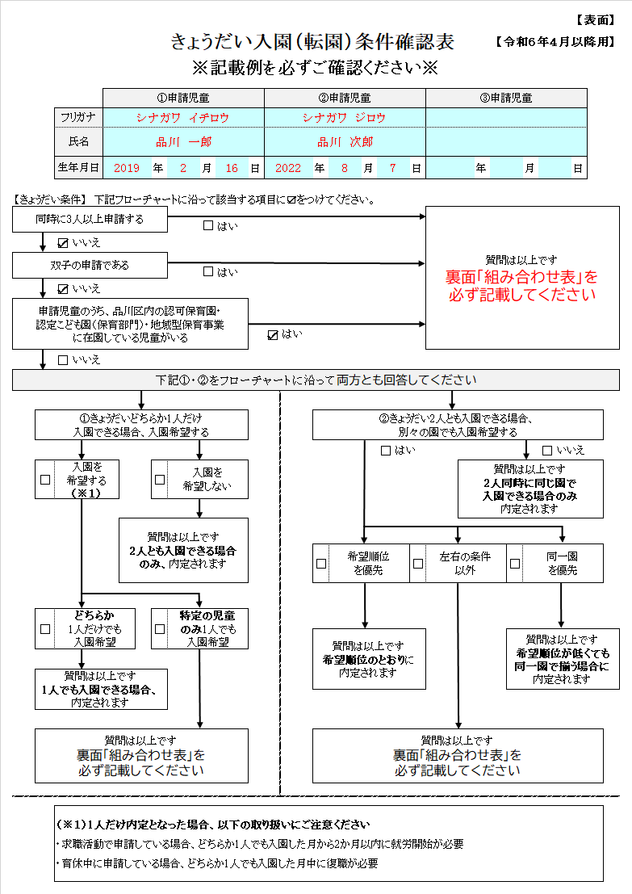
きょうだい入園（転園）条件確認表 記載例
～申請児童のうち、区内認可保育園等
からの転園申請者がいる場合～

＜入園（転園）希望例＞
「品川 一郎」・・・一本橋保育園在園 「品川 次郎」・・・入園申請
「品川 次郎」は、「品川 一郎」が在園している一本橋保育園に
入園したいが、入園できない場合「品川 一郎」も「品川 次郎」
が入園できる園に同時に転園したい。
申請書に記載した希望園は、下記のとおり

下記に該当しない場合、「いいえ」にチェックする。
（１）3人以上同時申請
（２）双子の申請
（３）品川区内の認可保育園・認定こども園（保育部門）・
地域型保育事業に在園している児童の転園申請
※在園している保育園が、区外保育園または認可外保育
施設等の場合は、転園申請ではなく入園申請です。
今回は、「品川 一郎」が（３）に該当。「はい」にチェックする。
※裏面「組み合わせ表」の記載は必須です※

裏面もご確認ください

.
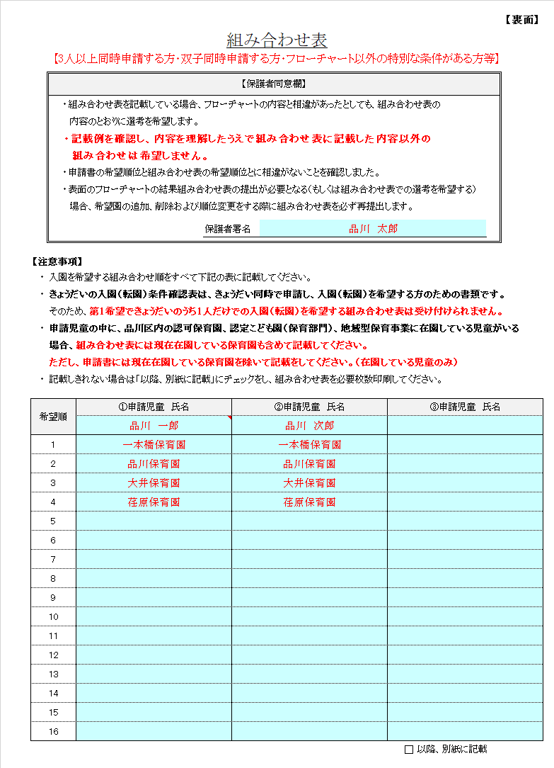

保護者同意欄の内容を確認し、署名する。

組み合わせは必ずすべて記載する。
今回の場合、第一希望として「品川 次郎」は
「品川 一郎」が在園している一本橋保育園に
揃えたいため、左記のとおり記載する。
※重要※
表に記載された組み合わせ以外の条件については、
考慮されません。ご注意ください。

